600гр


 | Состав новогоднего подарка весом 600 гр:

 | Наименование кондитерских изделий | Производитель | Кол-во штук
 | Штучные кондитерские изделия
НОВОГОДНИЙ ПОДАРОК | Шоколад молочный 50гр | КО "Славянка" | 1
Кашпо новогоднее | Драже 50гр. | КО "Славянка" | 1
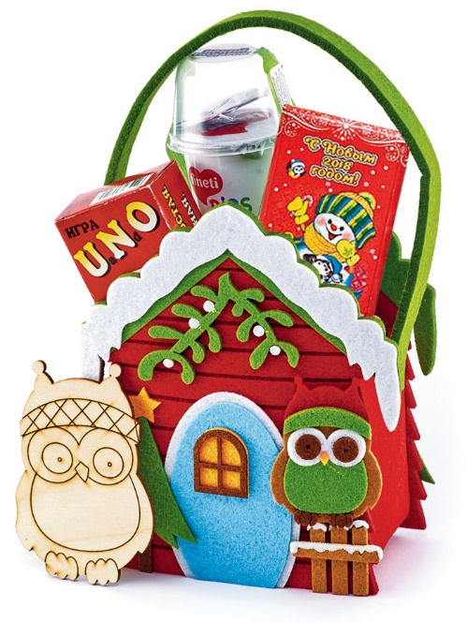
 | Мармелад 35гр. | КО "Славянка" | 1
 | Паста Finetti | ООО "Chipita" | 1
 | Итого: |  | 4

Дополнен игрой УНО и заготовкой
для детского творчества "Сова"
Вес подарка: 600гр.

ООО "Конфетти"
г. Белгород ул. Студенческая 21А
тел. 8(4722)20-25-20, 58-97-71
www.konfetti.pro
belgorod@konfetti.pro

